河北金属件目标价格-测算
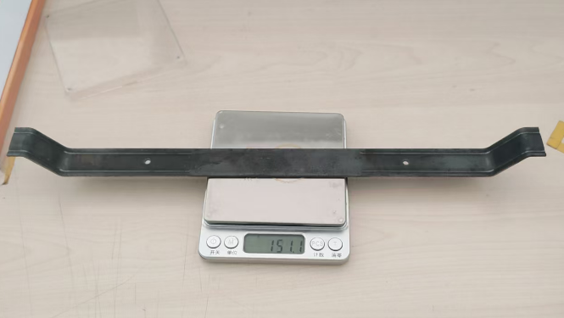
序号 | 零件号 | 名称 | 图片 | 单件图号 | 零件名称 | 耗用量 | 材质 | 下料尺寸 |  |  | 未税单价 |  | 重量kg |  |  | 材料费 | 加工成本 |  |  |  |  | 系数 | 未税目标价 | 未税采购单价-最终商定价
 |  |  |  |  |  |  |  | 长mm | 宽mm | 厚mm | 材料 | 废铁 | 毛重 | 净重 | 废铁 |  | 工序 | 吨位 | 工序费 | 出件数 | 合计
1 | SLT0012540 | 副驾背板支撑钣金 |  | SLT0012540 | 副驾背板支撑钣金 | 1 | Q235 2.0 | 393.5 | 25.0 | 2.0 | 3.70 | 2.35 | 0.154 | 0.151 | 0.003 | 0.56 | 落料 | 125T | 0.08 | 1.0 | 0.08 | 112% | 0.9446 | 0.9900
 |  |  |  |  |  |  |  |  |  |  |  |  |  |  |  |  | 成型 | 125T | 0.08 | 1.0 | 0.08
 |  |  |  |  |  |  |  |  |  |  |  |  |  |  |  |  | 成型 | 125T | 0.08 | 1.0 | 0.08
 |  |  |  |  |  |  |  |  |  |  |  |  |  |  |  |  | 冲孔 | 63T | 0.04 | 1.0 | 0.04
 |  |  |  | 材料成本合计： |  |  |  |  |  |  |  |  |  |  |  | 0.56 | 加工成本合计： |  |  |  | 0.28
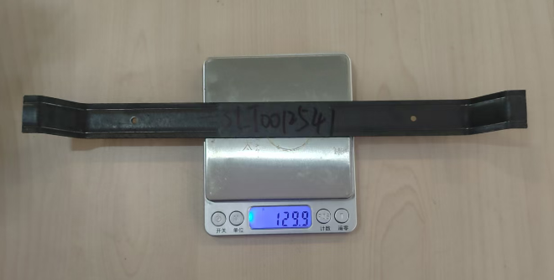
2 | SLT0012541 | 小背背板支撑钣金（宽车身） |  | SLT0012541 | 小背背板支撑钣金（宽车身） | 1 | Q235 2.0 | 343.6 | 25.0 | 2.0 | 3.70 | 2.35 | 0.135 | 0.130 | 0.005 | 0.49 | 落料 | 125T | 0.08 | 1.0 | 0.08 | 112% | 0.8594 | 0.9000
 |  |  |  |  |  |  |  |  |  |  |  |  |  |  |  |  | 成型 | 125T | 0.08 | 1.0 | 0.08
 |  |  |  |  |  |  |  |  |  |  |  |  |  |  |  |  | 成型 | 125T | 0.08 | 1.0 | 0.08
 |  |  |  |  |  |  |  |  |  |  |  |  |  |  |  |  | 冲孔 | 63T | 0.04 | 1.0 | 0.04
 |  |  |  | 材料成本合计： |  |  |  |  |  |  |  |  |  |  |  | 0.49 | 加工成本合计： |  |  |  | 0.28
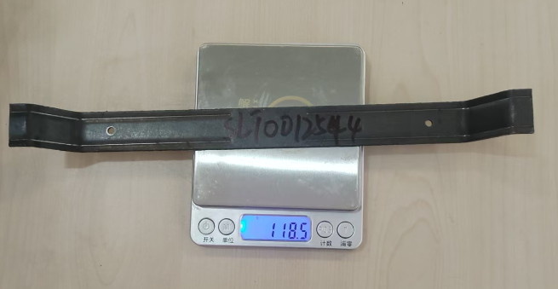
3 | SLT0012544 | 小背背板支撑钣金（窄车身） |  | SLT0012544 | 小背背板支撑钣金（窄车身） | 1 | Q235 2.0 | 313.6 | 25.0 | 2.0 | 3.70 | 2.35 | 0.123 | 0.119 | 0.005 | 0.44 | 落料 | 100T | 0.07 | 1.0 | 0.07 | 112% | 0.7780 | 0.8500
 |  |  |  |  |  |  |  |  |  |  |  |  |  |  |  |  | 成型 | 100T | 0.07 | 1.0 | 0.07
 |  |  |  |  |  |  |  |  |  |  |  |  |  |  |  |  | 成型 | 100T | 0.07 | 1.0 | 0.07
 |  |  |  |  |  |  |  |  |  |  |  |  |  |  |  |  | 冲孔 | 63T | 0.04 | 1.0 | 0.04
 |  |  |  | 材料成本合计： |  |  |  |  |  |  |  |  |  |  |  | 0.44 | 加工成本合计： |  |  |  | 0.25
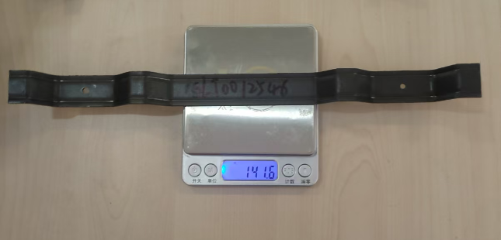
4 | SLT0012546 | 主驾背板支撑钣金1 |  | SLT0012546 | 主驾背板支撑钣金1 | 1 | Q235 2.0 | 375.2 | 25.0 | 2.0 | 3.70 | 2.35 | 0.147 | 0.142 | 0.006 | 0.53 | 落料 | 125T | 0.08 | 1.0 | 0.08 | 112% | 0.9090 | 0.9500
 |  |  |  |  |  |  |  |  |  |  |  |  |  |  |  |  | 成型 | 125T | 0.08 | 1.0 | 0.08
 |  |  |  |  |  |  |  |  |  |  |  |  |  |  |  |  | 成型 | 125T | 0.08 | 1.0 | 0.08
 |  |  |  |  |  |  |  |  |  |  |  |  |  |  |  |  | 冲孔 | 63T | 0.04 | 1.0 | 0.04
 |  |  |  | 材料成本合计： |  |  |  |  |  |  |  |  |  |  |  | 0.53 | 加工成本合计： |  |  |  | 0.28
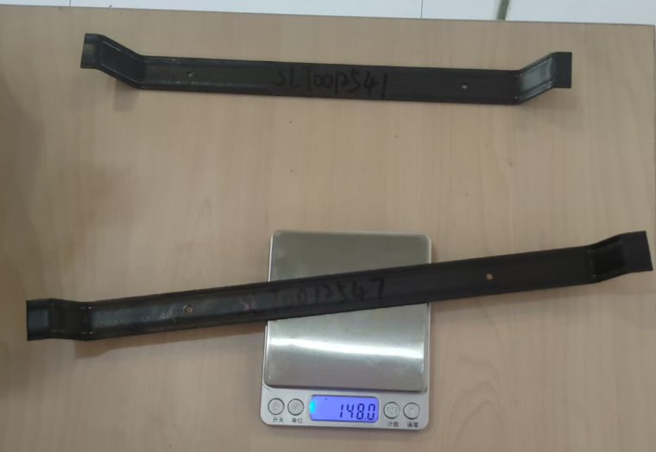
5 | SLT0012547 | 主驾背板支撑钣金2 |  | SLT0012547 | 主驾背板支撑钣金2 | 1 | Q235 2.0 | 391.6 | 25.0 | 2.0 | 3.70 | 2.35 | 0.154 | 0.148 | 0.006 | 0.56 | 落料 | 125T | 0.08 | 1.0 | 0.08 | 112% | 0.8459 | 0.8800
 |  |  |  |  |  |  |  |  |  |  |  |  |  |  |  |  | 成型 | 125T | 0.08 | 1.0 | 0.08
 |  |  |  |  |  |  |  |  |  |  |  |  |  |  |  |  | 冲孔 | 63T | 0.04 | 1.0 | 0.04
 |  |  |  | 材料成本合计： |  |  |  |  |  |  |  |  |  |  |  | 0.56 | 加工成本合计： |  |  |  | 0.20

